MODELO
PLANILLA DE DATOS GARANTIZADOS |  |  |  | 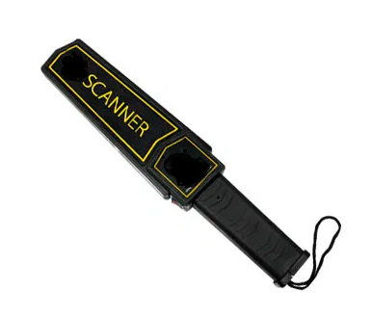

DETECTOR DE METALES |  |  |  | CÓDIGO | 1005226
 |  |  |  | FECHA DE REVISION | 2020-11-03
 |  |  |  | AREA ESPECIALISTA: Seguridad fisica
DESCRIPCION SAP: DETECTOR D/METAL

ÍTEM | DATOS | UNIDAD | PEDIDO | OFRECIDO | COMENTARIO
1 | Empresa proveedora | …. | (*)
2 | Fabricante | …. | (*)
3 | Marca | …. | (**)
4 | Modelo | …. | (*)
5 | País de origen | …. | (*)
6 | Norma de fabricación y ensayos | …. | NIJ 0602.02, NIJ 0602.03, CE
7 | Embalaje |  | *Ver descripción*
8 | Garantía | años | ≥ 2
9 | Aplicaciones |  | Control de publico
10 | Características Generales
10.1 | Sintonización | …. | Automático
10.2 | Frecuencia de audio | k Hz | 2
10.3 | Temperaturas de funcionamiento | °C/°F | (-37 / -35) a (70/ 158)
10.4 | Fuente de Alimentación | V | 9
10.5 | Voltaje de Operación | V | 7 a 9
10.6 | Intensidad Eléctrica | m A | < 50
10.8 | Alarma | …. | Sonido (vibración) y Luz simultáneamente.
11 | Indicación LED de tres colores
11.2 | Indicador LED Verde | …. | Encendido
11.3 | Indicador LED Amarillo | …. | Batería baja
11.4 | Indicador LED Rojo | …. | Alarma
12 | Controles
12.1 | Interruptor de alimentación | …. | (audible/apagado/silencioso)
12.2 | Interruptor de eliminación de interferencias | …. | Si
(*) A indicar por el oferente
(**) Timbrado en el material en alto o bajo relieve. |  |  |  | Fecha oferente:

…………………………………………………………. |  |  | ………………………………………………..
Nombre |  |  | Sello y Firma
Enecargado de Area
COMENTARIOS:
1- Este material cumplirá con todas las indicaciones detalladas en la especificación técnica correspondiente. 2- En caso de haber una solicitud adicional por parte de La Distribuidora o que el Fabricante entienda deba entregar información adicional, para la correcta evaluación de la propuesta, se deberá hacer por escrito y ser anexado a esta planilla de Datos Garantizados.

